Form1_Situation
NaiS / Formular 1 |  | Situation
Gemeinde / Ort: |  | Brienzwiler, obere Rufiberg | Weiserfl. Nr.: |  | Fläche (ha): | 1.46 | Datum: | 2011-01-18 | BearbeiterIn: | Flühmann/Willener/Biermann
Koordinaten: | 652.220 / 177.940 |  | Meereshöhe: | 880 - 960 müm |  |  | Hangneigung: |  | 75 - 100 %
Beilagen: |  |  |  |  |  |  |  |  |  | Orthofoto 1:2'500 / 1:15'000
Situationsskizze: |  |  |  |  |  |  | Waldfunktion(en):
 |  |  |  |  |  |  | WBSF Steinschlag Transitgebiet

 |  |  |  |  |  |  | Zieltyp:
 |  |  |  |  |  |  | Steinschlag untermontan

P3
Fels
F1
P4
 |  |  |  |  |  |  | Grund für Weiserfläche: (Geltungsbereich u. Fragestellung)
 |  |  |  |  |  |  | > kann Verjüngung aufkommen, wenn dauernd Steinschlag drüberrollt > Ist die Verjüngungsöffnung gut angelegt bezüglich Südhang/Trockenheit/Flachgründigkeit/Schneerutschen, -gleiten und -kriechen > hält das Buchenquerholz so lange, bis die Verjüngung gesichert aufkommt
F2
F3

angezeichne-
ter Verjüngungs-
schlitz

 |  |  |  |  |  |  | Bestandesbild: (Profilskizze, Kurzbeschrieb)

Fels
100m
Forststrasse

P2
P1
Bu
Steinschlagnetz
Fi
Brünigstrasse
Legende: Punkte P1 - P4
Fotostandorte F 1-3
Forststrasse
Steinschlagnetz
Brünigstr. A8
 |  |  |  |  |  |  | gleichförmiges Baumholz 3 Buche und Fichte

Form 3
NaiS / Formular 3 |  | Erweiterte Zustandsbeschreibung
Gemeinde / Ort: | Brienzwiler, obere Rufiberg | Weiserfl.: Nr. | 0 | Datum: | 2011-01-18 | BearbeiterIn: | Flühmann/Willener/Biermann
Bestandesgeschichte: |  | Bodenoberfläche: |  |  |  | Krautschicht:
> wenig Aushieb in den letzten mindestens 40 Jahren. > Forstschutzarbeiten in den 70-er und 80-er Jahren |  | > einzelne Züge mit dauerndem Steinschlag bis auf die Forststrasse/Netze hinunter. > auf der ganzen Länge sind Steinschlagschutznetze zwischen der Forststrasse und der A8/Brünigstrasse > es sind kleinörtlich laublose, glatte Flächen vorhanden. Dies wäre positiv für die Ansamung, zeigt aber das Schneerutsche durch den Bestand gleiten. |  |  |  | Aspektbestimmende Arten: |  | Deckung in ⅟₁₀
 |  |  |  |  |  | Bingelkraut |  | 3
 |  |  |  |  |  | Waldmeister |  | 1
 |  |  |  |  |  | Leberblümchen |  | 1
 |  |  |  |  |  | Klebrige Salbei |  | 1

 |  |  |  |  |  | Weitere Arten: | schlaffe Segge, Strauchwicke, Berg-
 |  |  |  |  |  | segge, Frühlingsplatterbse, rundbl. Labkraut, Waldveil-
 |  |  |  |  |  | chen, Vogelfusssegge, langblätt. Waldvöglein, Wald-
 |  |  |  |  |  | erdbeere, Waldhabichtskraut
Belastung: |  | Oberboden: |  |  |  | Verjüngung:
> Wild > Schneerutsche aus der Flue in den kleinen Schleifen > Stein- und etwas Eisschlag > Trockenheit |  |  |  |  |  | > sehr, sehr spärlich. Nur einzelne Keimlinge und sehr wenig An-/Aufwuchs. > das Problem der Keimlinge sind wohl die Sommertrockenheit, Licht und allenfalls das Wild

cm Profilskizze
Schäden: |  | Unterboden: |  |  |  | Vorrat, Zuwachs, Holzanfall:
> Gams, Hirsch, Reh: Verbiss an Bergahorn + Tanne gegen 100%, Buche + Fichte teilweise > Schneerutsche verursachen Anwuchsprobleme -> umlegen, ausreissen > Trockenheit -> Probleme mit der Keimung der Samen > dauernder Steinschlag aus der Flue machen Schäden an jeder Entwicklungsstufe, was vor allem an Buche und Fichte zu Fäule führt
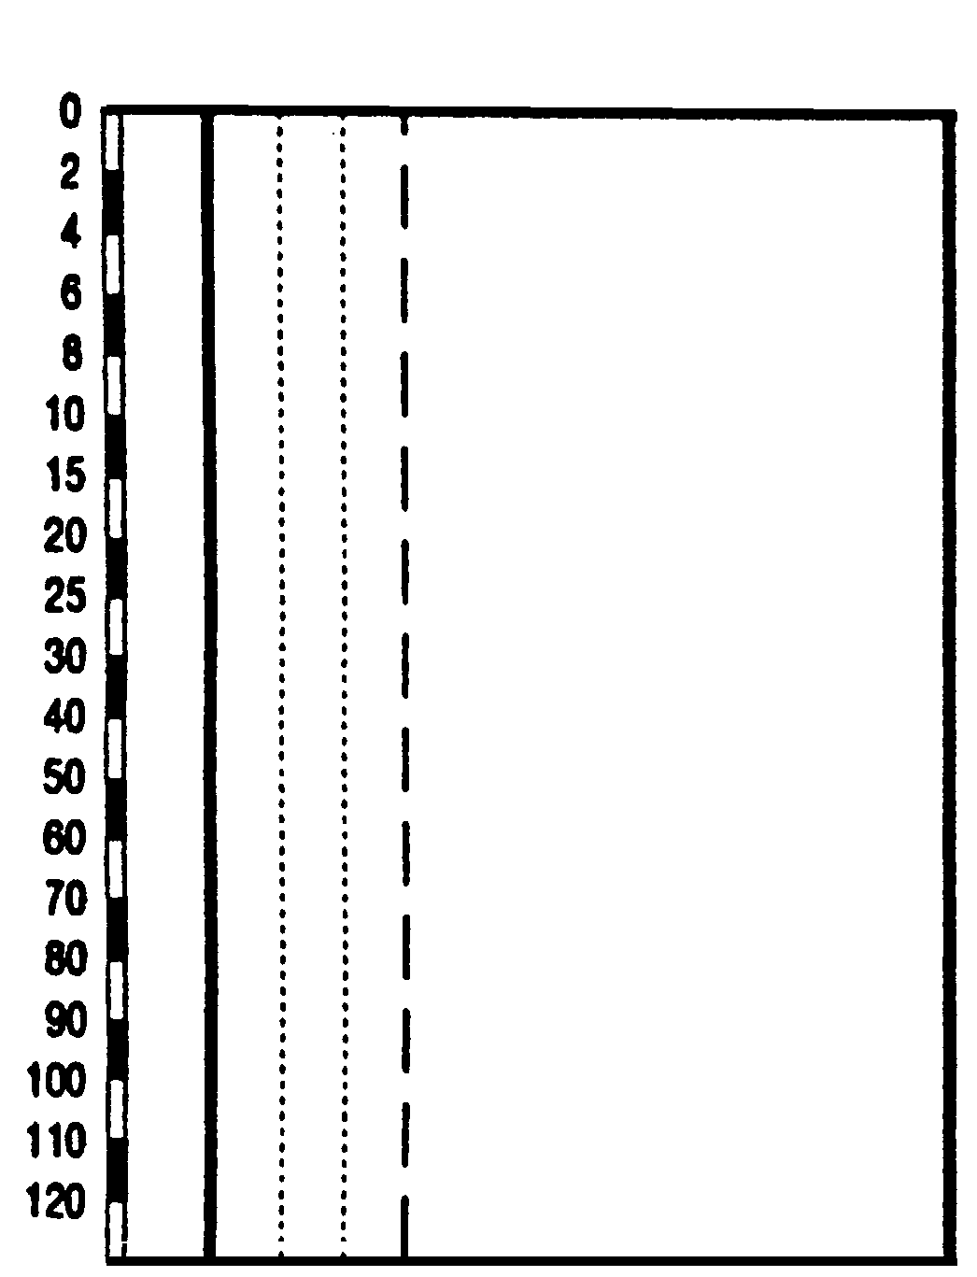

 |  |  |  |  |  | Kluppierungsprotokoll beigelegt
 |  |  |  |  |  | Anzeichnungsprotokoll beigelegt
 |  |  |  |  |  | Entwicklungsstufe/Strukturtyp:
 |  |  |  |  |  | einschichtiges Baumholz 2 und 3

